상품제안서
락앤락 3단 클립형 완전 자동 양우산 | 상품코드: S47206

 |  |  |  |  |  |  | 02-713-8555 | www.synergygift.co.kr
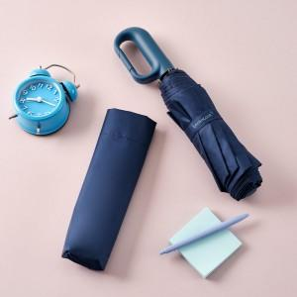 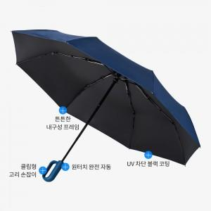 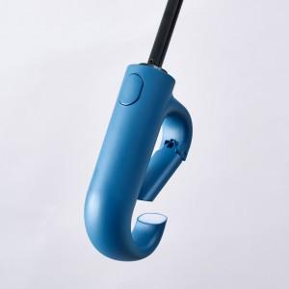

【상세/제작정보】 | 클립형 고리손잡이 완전자동 UV차단 블랙코팅 암막 양우산

【인쇄/포장옵션】 | [손잡이] 실크, [원단] 실크 / 포장지포장

【공급단가】 | 수량 | 50~ | 100~ | 300~ | 1,000~ | 3,000~
*VAT별도 | 단가 | 11,050원 | 10,790원 | 10,450원 | 9,940원 | 9,600원

【상품 URL】 | https://www.synergygift.co.kr:443/src/goods_detail.php?gdno=47206

